Фото
ЛОТ №

ГИД | Товар
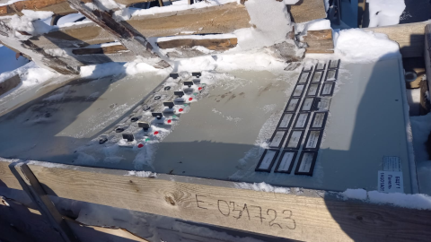
31723 | Панель управления ПС-7 УХЛ4
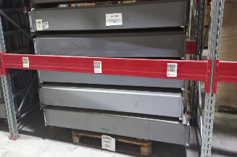 | 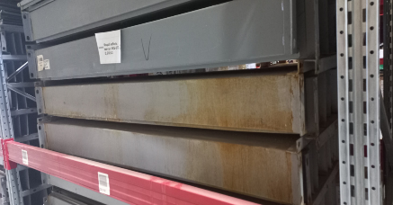
430888 | Короб кабель. метал. ККБ-3ПО-0,2/0,5-2

